Budget,PrognosProcesser
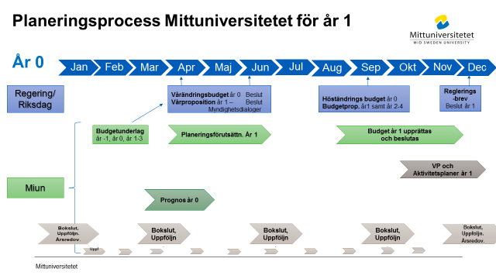

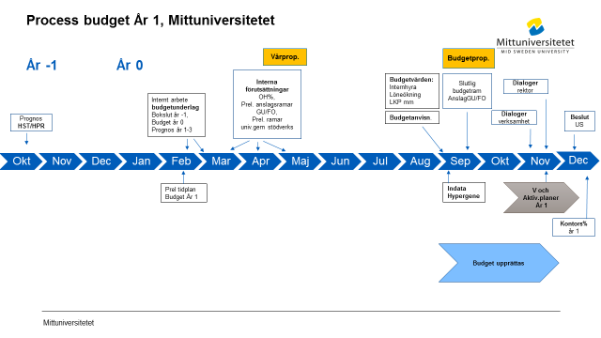

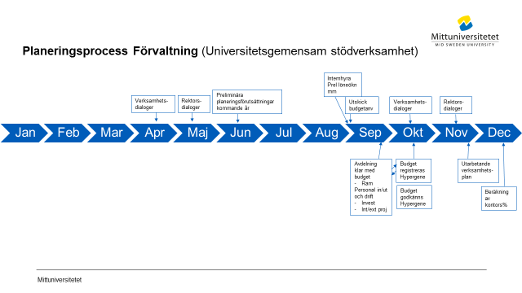

Flöde Hypergene
 | Processbeskrivning för budget och prognos i Hypergene

Not 1) Budget
Not 2) Prognos

 | Not 1) Budget
Process-ansvarig
Ladda Hypergene maskinellt med uppstartsvärden
Primula- personaldata, Agresso- avskrivn befintliga investetringar
samt kodstruktur
Ladda Hypergene manuellt med uppstartsvärden
Perioder, personer, LKP, löneökn%, Prel anslag,
OH%, prel kontors%, periodiseringsregler, 101/102/200 trigger

 | Not 1) Budget
Process-ansvarig
Ladda Hypergene maskinellt med uppstartsvärden
Beslutad budget
Agresso kodstruktur
Ladda Hypergene manuellt med uppstartsvärden
Perioder, personer, LKP, löneökn%, Prel anslag,
OH%, prel kontors%, periodiseringsregler, 101/102/200 trigger

Bil1.1 Budgetgrupp
 |  | PREL Tidplan Budget 2027 |  | Svart = Tidplan Budget |  |  |  |  |  |  |  |  |  |  |  |  |  |  | SKA UPPDATERAS
 |  | Intern EKO´s budgetgrupp |  | Gul = Trigger |  |  |  |  |  |  |  |  | Gamla tider/dagar fg år
 |  | -för avd. ekonomer och chefer upprättas en komprimerad version med hålltider |  | Grön = Budgetunderlag samt intäktsprognos HST, HPR |  |  |  |  |  |  |  | PREL tider
 |  | Datum: | 2025-12-18 | Blå =Tidplan VP o Aktivplan |  |  |  |  |  |  |  | Färdiga tider
 |  |  |  | Röd=Prel tid
 |  |  |  |  |  |  |  |  |  |  |  |  |  |  | Datum länkas till Bil 1.2 |  |  |  | Tider att kalla till
 |  |  |  | Ansvarig/ |  | PREL Tidplan Budget 2027
GRUPP | Månad | Vecka | Aktivitet | Avser | Kl | Jan | Feb | Mar | Apr | Maj | Juni | Jul | Aug | Sep | Okt | Nov | Dec | 2027
RUBRIK | dec-febr | 48-7 | Inledande planeringsarbete budget
Budget |  | 48 | Prel tidplan budgetprocess och VP för budgetåret inför remiss avd ekonomer | Central budgetgrupp |  | 4/12
 |  |  | Prel tidplan budgetprocess och VP för budgetåret efter remiss | Ingrid, Ludvig , Eva S, Pia |  | 16/12
Budget |  |  | Prel tidplan budgetprocess och VP -system planseringsprocess | Ingrid, Kenneth, Eva RS |  | 18/12
Budget |  | 7-8 | Boka in avstämningsmöte rektor avsättningar anslag mm inför planeringsförutsättnningar i febr | Ingrid, Bea, |  | dec |  |  |  |  |  |  |  |  |  |  |  |  | Kallat till 260216
Budget |  |  | Prel årstider viktiga deadlines Hypergene (och Unit4) till IT | Ingrid, Cia |  | dec |  |  |  | maj
Budget |  |  | Kalla till möten kommande år enligt prel tidplan för prognos samt budget | Ingrid |  | dec |  |  |  |  |  |  |  |  |  |  |  |  | delar kallat. SE ORANGE NEDAN ej kallat
VP, Aktivitetsplan |  | 6 | Avstämningsmöte tidplan Verksamhets- och Aktivitetsplan | Ingrid, Amanda |  | 9/12 | 13/2 |  |  |  |  |  |  |  |  |  |  |  | Febr möte bokat
Budget |  | 7 | Avstämningsmöte nr 2 - tidplan prognos vt och budget ht | Central budgetgrupp |  |  | 17/2 |  |  |  |  |  |  |  |  |  |  |  | bokat
RUBRIK |  | 45-v8 | Budgetunderlag (till dep) |  |  | dec-jan | feb
BU | 2028-2030 |  | Deadline o mall klar för externa intäkter 2028-2030 samt investeringar 2028-2031 till samordnare FÖRV, FAK | A-M |  | dec
BU | 2028-2030 | 49 | PREL Investeringar budget 2027 samt flerårsbudget 2028-2030 | Samtliga |  | 2/12
BU | 2028-2030 | 50 | Avstämningsmöte inför arbete med flerårsbudget | A-M, Maria, Anna-Karin |  | X/12
BU | 2028-2030 | 50 | Intern tidplan upprättas. Prel tidplan klar under juni-juli | Amanda |  | juni, dec
BU | 2028-2030 | 4 | Tot Fak/ Univgem:Avgifter och Bidrag per verksamhetsgren (utb, fo) 2025-2027 samt investeringar | Pia, EvaS, Christina |  | 24/1
BU | 2028-2030 |  | Intern avstämning mellan specialister för tabeller och text BU | A-M, Anna-Karin, Maria |  | 29/1
BU | 2028-2030 | 5 | EKO´s del i Budgetunderlag: Tot Resräkn samt per verksamhetsgren, investeringar, avgifter till plan enhet | A-M |  | 30/1
BU | 2028-2030 | 6 | Budgetunderlaget på Ledningsråd (Planeringsenhet ansvarig) | Amanda |  |  | 12/2
BU | 2028-2030 | 7 | Budgetunderlag till US (Planeringsenhet ansvarig) | Amanda |  |  | 9/2
BU | 2028-2030 |  | US | US |  |  | 19/2
BU | 2028-2030 | 8 | Budgetunderlag till dep (Planeringsenhet ansvarig) | Amanda |  |  | 22/2
BU | 2028-2030 | 8 | Budgetunderlag till dep via registrering Hermes | EKO via underlag fr Amanda |  |  |  | 2/3

RUBRIK | Febr | 7-8 | Beräkningar planeringsförutsättningar budget, Prognos HST, HPR dep
Budget |  | 7-8 | Avstämningsmöte med rektor (myndkap, avsättningar anslag) | Bea, A-M, rektor, prorektor | 13.30-15 |  | 16/2 |  |  |  |  |  |  |  |  |  |  |  | 1,5 tim. kallat
Budget |  |  | Avstämningsmöte gällande vilka UTB satsningar som ska särskiljas per fakultet för Gu anslag samt vilka särskilda satsningar (anslag, bidrag) som fortsätter | A-M, Bea, Amanda | 10-10.45 |  | 13/2 |  |  |  |  |  |  |  |  |  |  |  | Kallat
Budget |  | 7-8 | Beräkning snitt OH% budgetåret enl beslutad modell | A-M |  |  | febr | mars
Budget |  |  | Vårprop inkl PREL PLO nästa år samt Vårändringsbudget | Regeringen |  |  |  |  | 15/4 |  |  |  |  |  |  |  |  |  | se regeringens kalender
Budget |  |  | Beräkning prel anslag per fakultet samt interna prislappar - Beslut kopia även till ULS Stina, Lisa | A-M |  |  |  |  | 15-16/4 |  |  |  |  |  |  |  |  |  | Kopia till ULS för retendo, Stina etc
Budget |  | 21 | RBM beslut prel anslag per fakultet sam prel ram univ gem stödverksamhet | A-M |  |  |  |  | april alt början maj
Budget |  |  | Kalla till möte aug för löneprocent budget | A-M |  |  | febr |  |  |  |  |  |  |  |  |  |  |  | A-M kallat till 25/8
RUBRIK | April | 18 | Prognos HST, HPR till dep
BU |  |  | Prognos HST, HPR i Stina till ULS fr fak | Fakultet
BU |  |  | ULS lämnar Prognos HST, HPR till dep. Deadline se regleringsbrev UoH | Amanda |  |  |  |  | 22/4

RUBRIK | Sept | 36 | Def. planering höstens budgetarbete
Budget |  |  | Budgetanvisningar upprättas - avstäms inom central budgetgrupp | A-M samordnar, Pia, Eva, Anna-Karin, Christina |  |  |  |  |  | Maj | Juni |  | Aug |  |  |  |  |  | delar kan föreberedas våren
Budget |  |  | Internhyra budgetvärden, lokaler per org fr CAMP (inkl schablonvärde investeringar) | FAS |  |  |  |  |  |  |  |  |  | 25/9 |  |  |  |  | avstämt ACH
RUBRIK |  | 35-36 | Budgetstart Hypergene
Budget |  | 35 | ERP: Kör rapport Avskrivningsprognos för befintliga investeringar | Anna-Karin |  |  |  |  |  |  |  |  | 25/8 |  |  |  |  |  | avstämt AKO
Budget |  |  | Möte gällande prel procentsatser löneökning Budget. EKO kallar EKO, HR | A-M, Victoria, Camilla E, EKO chef | 9-10 |  |  |  |  |  |  |  | 25/8 |  |  |  |  |  | Kallat
Budget |  | 36 | Avstämningsmöte central budgetgrupp, inkl vem gör vad till VP | Central budgetgrupp | 10-11 |  |  |  |  |  |  |  | 26/8 |  |  |  |  |  | Kallat
Budget |  |  | Hypergene: Processflöde ekonomer, chefer samt avd ekonomer per avd uppdateras i fil i Teams | Pia, Eva S, Christina |  |  |  |  |  |  |  |  | v35 |  |  |  |  |  | Chatta uppdraget i Teamsgrupp
 |  | 36 | Hypergene: Indata budget Hypergene - inläsning indata personal aug samt bef investeringar/avskrivn (rapport körs UBW dagen innan) | A-M, Ingrid + ev Hypergenekonsult om nytt |  |  |  |  |  |  |  |  | 28-31/8 |  |  |  |  |  | Konsult bokas 28 alt 31
Budget |  |  | Hypergene: Reg centrala data samt process budget | A-M, Bea LKP |  |  |  |  |  |  |  |  | 31/8-2/9
Budget |  |  | Hypergene: Reg FO- och GU- anslag per avd, budget | Fak ekonomer |  |  |  |  |  |  |  |  | 31/8-2/9
Budget |  |  | Hypergene: Beräkna och uppdatering tidplan fördelningstrigger 101/102/200- inledningvis trigger% enl fg år | A-M |  |  |  |  |  |  |  |  | Aug-sep
Budget |  |  | Uppdatera nyheter på weben Hypergene, Budget o Prognos o startsida Hypergene | A-M |  |  |  |  |  |  |  |  | Aug-sep
RUBRIK |  | 37 | Budgetstart samtliga ekonomer
Budget |  |  | Uppdatera gamla Excellmallen för investeringar, som ev underlag för äskande av investeringar | Anna-Karin |  |  |  |  |  |  |  |  |  | v35-36 |  |  |  |  | endast vid behov
Budget |  | 37 | Teams - Budgetupptakt samtliga avd/fak-ekonomer, prel anvisningar- samt uppdaterad sep Excelmall som ev underlag för investeringsäskande (gamla mallen, för de som behöver). Fak ekonomer genomgång av beräkn.mall för kontors% på beslutad budget vid senare tillfälle | samtliga avd-, fak-, förv-ekonomer, Bia, Ingrid, Anna-Karin, Cia o Anna | 10-11 |  |  |  |  |  |  |  |  | 3/9 |  |  |  |  | Kallat
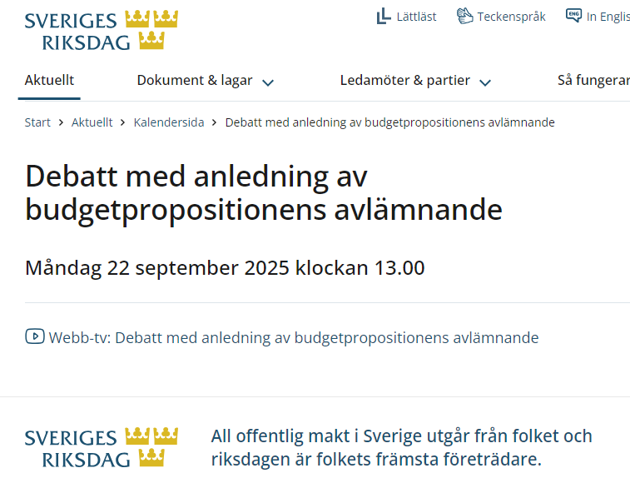
Budget |  |  | Budgetering, Hypergene kan påbörjas | samtliga |  |  |  |  |  |  |  |  |  | 3/9

RUBRIK |  | 38 | Budgetpropositionen samt slutlig beräkning nettoanslag per fak
Budget |  | 38 | Budgetpropositionen |  |  |  |  |  |  |  |  |  |  | 22/9? |  |  |  |  | KOLLA EXAKT DATUM. Senast 20/9 vid valkår senare. Dock senast 15/11
Budget |  |  | Slutliga avsättningar, nettoanslag per fak samt nettoprislappar (Hypergene samt anvisningar) med kopia till ULS (Retendo, Stina etc) | A-M |  |  |  |  |  |  |  |  |  | 20-23/9 |  |  |  |  | BP 21/9 alt okt/nov?
Budget |  |  | Prel Prislappar till Stina | A-M |  |  |  |  |  |  |  |  |  | 23/9 |  |  |  |  | BP 21/9 alt okt/nov?
Budget |  |  | GU anslag per inst inkl kostn ramar GU (FO slutliga för HUV i juni o NMT i aug) med kopia till ULS (Retendo, Stina etc) | Fak ekonomer |  |  |  |  |  |  |  |  |  | 23/9 |  |  |  |  | BP 21/9 alt okt/nov?
Budget |  |  | US, delårsrapport | US |  |  |  |  |  |  |  |  |  | 24/9
RUBRIK |  | 38-39 | Budget Investeringar, deadline
BU, Budget |  |  | Budget Investeringar- Äskade investeringar samtliga avd/inst - godkända av avd chef samt prel invest.prognos flerårsbudget | Samtliga |  |  |  |  |  |  |  |  |  | 14/9 |  |  |  |  | Ej avstämt AKO
BU, Budget |  |  | Avstämning totalnivåer investeringar budgetår samt ytterligare år till flerårsbudget dep | Eva, Pia, Christina |  |  |  |  |  |  |  |  |  | 15/9
Budget |  |  | Avstämning investeringar Miun totalt | Anna-Karin, EKO chef |  |  |  |  |  |  |  |  |  | 16/9
Budget |  |  | Information till samtliga avseende fastställd invest budget inkl budgetårets avskrivningar per org | Anna-Karin |  |  |  |  |  |  |  |  |  | 18/9
RUBRIK |  | 40-42 | Budget Studentintäkter Grundutb., Prognos HST, HPR till dep
Budget |  |  | Budget Studentintäkter Grundutb. registrering i Stina för Retendo (Tillgängligt Retendo dagen efter) | Stina |  |  |  |  |  |  |  |  |  | XX/9 |  |  |  |  | EJ nödv för EKO eg. Ej avstämt med CW
Budget |  |  | Budget Studentintäkter Grundutb. registrering i Stina Budget version 1. Godk av chef dagen efter | Stina |  |  |  |  |  |  |  |  |  | 25/9 |  |  |  |  | PREL avstäm CW 251218
Budget |  |  | Budgetvärden lokaler | FAS |  |  |  |  |  |  |  |  |  | 25/9 |  |  |  |  | Ej avstämt datum men v 33 OK
BU |  |  | Prognos HST, HPR i Stina till ULS fr fak | Fakultet
BU |  |  | ULS lämnar Prognos HST, HPR till dep. Deadline enl regleringsbrev UoH | Amanda |  |  |  |  |  |  |  |  |  |  |  | 9/11 |  |  | enl reglbrev
Budget |  |  | LKP, OH% samt nettoprislappar samt prel löneökn till Retendo, Prislappar till Stina | A-M |  |  |  |  |  |  |  |  |  |  |  |  | dec |  | Prislappar efter rev beräkning baserat på budgetprop. LKP, OH% Kan lämnas tidigare
RUBRIK |  | 38-42 | Budget Personalplanering inkl in- och utlån, Hypergene
Budget |  |  | Slutlig budgetplanering av tjänsteplanering registrering i Retendo | Retendo |  |  |  |  |  |  |  |  |  | 29/9
Budget |  |  | Excelfil med kontering tjänster från Retendo tillgänglig för inläsning |  |  |  |  |  |  |  |  |  |  | 30/9

Budget |  | 40 | Deadline registrering In- och ut-lån av personal | Samtliga |  |  |  |  |  |  |  |  |  |  | 1/10
Budget |  |  | Avstämning ut- och in-lån personal - endast överenskomna justeringar efter detta | Samtliga |  |  |  |  |  |  |  |  |  |  | 5/10
Budget trigger |  |  | Triggerkörningar dagligen fr o m några dagar innan deadline avd budget | A-M | kl 09,12,16 |  |  |  |  |  |  |  |  |  | dagligen fr o m v41
Budget trigger |  |  | Efter triggerkärning: OBS! KOLLA att res räkn är identiska under uppg delen o rapportdelen för MIUN Tot | A-M |  |  |  |  |  |  |  |  |  |  | v42
RUBRIK |  | 42 | Godkända (Hypergene) avd budgetar samtliga avd exkl fak kanslier | Samtliga
Budget |  |  | Godkända (Hypergene) avd budgetar samtliga avd och int exkl kanslier samt sep. spec samfinansiering kommunavtal | Samtliga |  |  |  |  |  |  |  |  |  |  | 21/10
Budget trigger |  | 43 | Budgetlöner kärnverksamhet ras framför beräkning univ gem stödverks per fakultet | A-M |  |  |  |  |  |  |  |  |  |  | 20/10
Budget |  | 43 | Reviderad univ gem stödverksamhet per fakultet beräknas och reg Hypergene | A-M |  |  |  |  |  |  |  |  |  |  | 22/10
Budget |  |  | Kommentarer till avd/inst budget enligt anvisningar | Samtliga |  |  |  |  |  |  |  |  |  |  | v43-45
RUBRIK | Okt-Nov | 43-44 | Budget Totalnivåer samt underlag verksamhetsdialoger
Budget |  | 43 | Centrala prel bokningar budget | A-M |  |  |  |  |  |  |  |  |  |  | v 45-46
Budget |  | 43-44 | Tot lokalkostnad Miun | Anna-Carin FAS |  |  |  |  |  |  |  |  |  |  | v 45-46
Budget |  | 43-44 | Tot belopp räntor, tot avskrivn budget samt investeringsbilder till dialog | Anna-Karin |  |  |  |  |  |  |  |  |  |  | v 45-46
Budget |  | 43 | Första avstämn totalnivåer tot HUV, NMT, FÖRV | Pia, EvaS, Christina |  |  |  |  |  |  |  |  |  |  | v 45-46

Budget |  | 44-45 | Avstämning prel tot budget Miun | A-M

 |  | 44 | Höstlov skolor |  |  |  |  |  |  |  |  |  |  |  | v44
RUBRIK |  | 45-46 | Verksamhets- och rektorsdialoger inkl ev revidering
Budget |  | 45 | Budgetdialoger avdelningar FÖRV | FÖRV |  |  |  |  |  |  |  |  |  |  |  | v 45
Budget |  | 45 | Budgetdialoger avdelningar HUV | Samtliga HUV |  |  |  |  |  |  |  |  |  |  |  | v 45
Budget |  | 45 | Budgetdialoger avdelningar NMT | Samtliga NMT |  |  |  |  |  |  |  |  |  |  |  | v 45
Budget |  | 46 | Godkända (Hypergene) överenskomna revideringar i budget SAMTLIGA avd/inst efter dialoger klara inför rektorsdialog | Samtliga |  |  |  |  |  |  |  |  |  |  |  | 5/11
Budget |  |  | FÖRV tot, Fak kanslier och total fak-budget stängs inför sammanställning material rektorsdialoger | Pia, Eva S, Christina |  |  |  |  |  |  |  |  |  |  |  | 6/11
Budget trigger |  |  | REV Budgetlöner kärnverksamhet ras fram av Ingrid för beräkning univ gem stödverks per fakultet samt schablon% 100/200-trigger beräknas o uppdateras i Hypergene | A-M | fm |  |  |  |  |  |  |  |  |  |  | 8/11
Budget trigger |  |  | Körning Triggerfördelning till 101/102/200 samt periodisering (visar budget t o m aktuell dag till Ekonomiflik) | A-M | fm |  |  |  |  |  |  |  |  |  |  | 8/11
Budget |  |  | Ev Reviderad univ gem stödverksamhet per fakultet beräknas och bokas i Hypergene av Ingrid | A-m | fm |  |  |  |  |  |  |  |  |  |  | 8/11
Budget |  | 47 | Avslut verks 101,102,200 per fak mot centrala projekt | Pia, Eva, Anna-Maria/Ingrid | fm |  |  |  |  |  |  |  |  |  |  | 8/11
Budget |  | 47 | Rev centrala bokningar samt förberedelse komplett kap VP till US | A-M, Bea |  |  |  |  |  |  |  |  |  |  |  | 8/11
Budget |  |  | Avstämning prel tot budget Miun och delegerat godkännande fr rektor till EKO | A-M |  |  |  |  |  |  |  |  |  |  |  | nov |  |  | Godkänns i Hypergene efter rektordialog
Budget |  |  | Kommentarer totalnivåer. | Pia, Eva, Christina |  |  |  |  |  |  |  |  |  |  |  | v46
Budget |  |  | Avstämningsmöte med fak ekonomer gällande tolkning budget Miun totalt samt kvartqalsutfall | A-M, Pia, Eva |  |  |  |  |  |  |  |  |  |  |  | 14/11 |  |  | Mötesinbjudan skickad 17/10

Aktivitetsplan |  | 47 | Beräkningsmall kontor uppdateras aktuella budgetvärden LKP och löneökningsprocent | A-M |  |  |  |  |  |  |  |  |  |  |  | sep |  |  | Klar 260827
Budget trigger |  |  | KOLLA att res räkn är identiska under uppg delen och under rapportdelen för MIUN tot efter sista fördelningstrigger
RUBRIK |  |  | Rektorsdialoger
Budget |  |  | Leverans dialogmaterial till planchef | A-M, Pia, Eva, Christina |  |  |  |  |  |  |  |  |  |  |  | 18/11 |  |  | ev 18/11
Budget |  |  | Rektorsdialoger budget MIUN tot | A-M |  |  |  |  |  |  |  |  |  |  |  | 23/11
Budget |  |  | Rektorsdialoger budget HUV | Fak ekon m fl |  |  |  |  |  |  |  |  |  |  |  | 24/11
Budget |  |  | Rektorsdialoger budget NMT | Fak ekon m fl |  |  |  |  |  |  |  |  |  |  |  | 24/11
Budget |  |  | Rektorsdialoger budget FÖRV | Förv ekonom m fl |  |  |  |  |  |  |  |  |  |  |  | 25/11
VP |  |  | EKO Intern deadline EKO´s del VP (US-beslut) | A-M, Maria, Anna-Karin, | 8:00:00 |  |  |  |  |  |  |  |  |  |  | 20/11
VP |  |  | Deadline EKO´s del VP (US-beslut) till planeringsenhet | A-M | 13:00:00 |  |  |  |  |  |  |  |  |  |  | 20/11 |  |  | EJ avstämt med Amanda
VP |  |  | ULS: Utskick budgetavsnitt VP till US | Amanda |  |  |  |  |  |  |  |  |  |  |  | 2/12
Budget |  | 47 | Godkända (Hypergene) ev reviderade slutliga budgetar efter rektorsdialog, samtl avd (undantagsfall) | Samtliga | 14:00:00 |  |  |  |  |  |  |  |  |  |  | 29/11
Budget |  |  | Ev reviderade löner kärn tas fram för slutlig beräkn univ gem adm per fakultet (budget Hypergene, bokföring agresso) | A-M | 14:00:00 |  |  |  |  |  |  |  |  |  |  | 29/11
Budget |  |  |  |  |  |  |  |  |  |  |  |  |  |  |  |  |  |  | Rev endast i undantagsfall
Budget |  |  | Godkända (Hypergene) slutliga budgetar SAMTLIGA TOTAL-nivåer efter ev rev rektorsdialog (undantagsfall) | Pia, Eva, Christina | 17:00:00 |  |  |  |  |  |  |  |  |  |  | 29/11 |  |  | Ont om tid för detta
Budget |  |  | Kommentarer totalnivåer NMT, HUV, univ gem stödverksamhet | Pia, Eva, Christina |  |  |  |  |  |  |  |  |  |  |  | 29/11

Budget |  |  | Ev Slutliga Rev centrala bokningar | A-M, Bea |  |  |  |  |  |  |  |  |  |  |  | 29/11 |  |  | MÅSTE UTGÅ när MIUN total budget lämnats till ULS 26/11
Budget |  |  | Deadline Miun tot rev budget för avstämning EKO-chef inför RBM-Xtra | A-M |  |  |  |  |  |  |  |  |  |  |  | 29/11

RUBRIK | Nov-Dec | 49-50 | Slutlig Budget/VP inkl kontorsprocent. Beslutsdatum US, Budget
Aktivitetsplan |  |  | Deadline beräkning kontors% budgetår | Samtliga |  |  |  |  |  |  |  |  |  |  |  | 30/11
BU | 2028-2031 |  | Slutlig flerårsprognos investeringar 2027-2031 till budgetunderlaget | Samtliga |  |  |  |  |  |  |  |  |  |  |  | 30/11
VP, Budget |  | 50 | Styrelsemöte, beslut budget | US |  |  |  |  |  |  |  |  |  |  |  |  | 16/12 |  | i Ös. Rev jan -25. Tidigare 17/12
Aktivitetsplan |  | 50 | EKO Intern deadline EKO´s del i Aktivitetsplan inför deadline t ULS | Pia, Eva S, Christina, Ingrid | 13:00:00 |  |  |  |  |  |  |  |  |  |  |  | jan? |  | Fm samma dag som deadline plan chef
Aktivitetsplan |  |  | Deadline till ULS EKO´s del i Aktivitetsplan för rektorsbeslut - inkl bilagor, kontors% - inför RBM v4 2026 | A-M | 8:00:00 |  |  |  |  |  |  |  |  |  |  |  | jan? |  | EJ avstämt md Amanda

Aktivitetsplan |  |  | ULS: Utskick Aktivitetsplan till ULG inför beslut RBM | Amanda |  |  |  |  |  |  |  |  |  |  |  |  | dec
Aktivitetsplan |  |  | Beslut budget och aktivitetsplan för rektorsbeslut | Amanda |  |  |  |  |  |  |  |  |  |  |  |  | jan-feb

Budget |  | 47-50 | Spec SUHF för HUV, NMT samt univ gem stödverks (ordinarie mall) | A-M, samordnare |  |  |  |  |  |  |  |  |  |  |  |  |  |  | för kommande ber OH% samt red till SUHF

RUBRIK |  |  | Avstämningsarbete Budget samt planering kommande år
Budget |  | 48-50 | Utvärdering årets budgetarbete | samtliga |  |  |  |  |  |  |  |  |  |  |  |  | dec
Budget |  |  | Prel tidplan budgetprocess och VP -system planseringsprocess | A-M, Kenneth, Carina | 10-11 |  |  |  |  |  |  |  |  |  |  |  | 6/12 |  | ej kallat. Förslag 2025: UTGÅR o endast ta ett möte 18/12 istället
Budget |  |  | Prel tidplan budgetprocess och VP för budgetåret inför remiss avd ekonomer | Central budgetgrupp | 10-11 |  |  |  |  |  |  |  |  |  |  |  | 4/12 |  | kallat i april 2025
Budget |  |  | Prel tidplan budgetprocess och VP för budgetåret efter remiss | A-M, Pia, Eva, Christina | 9-9.30 |  |  |  |  |  |  |  |  |  |  |  | 16/12 |  | kallat i april 2025
Budget |  |  | Prel tidplan budgetprocess och VP -system planseringsprocess | A-M, Kenneth, Carina | 10-11 |  |  |  |  |  |  |  |  |  |  |  | 18/12 |  | kallat i april 2025
RUBRIK | Jan-Febr | 1-8 | Ev rev nettoanslag per fak . Spec SUHF samt beräkning OH%
Budget |  |  | Ev rev beslut intern fördelning anslag (vid ev reviderat anslag i reglbrev ) | A-M |  |  |  |  |  |  |  |  |  |  |  |  |  | jan
Budget |  |  | Beräkning OH% budgetvärden kommande budgetår | A-M |  |  |  |  |  |  |  |  |  |  |  |  |  | febr-mars
Budget |  |  | Spec SUHF för beräkning OH% budgetåret för jmfr mot beslutad OH% samt för årlig statstik SUHF | A-M, samordnare |  |  |  |  |  |  |  |  |  |  |  |  |  | febr-mars

Budget |  |  | Slutlig planering prognos budgetåret samt planering budget kommande år |  |  |  |  |  |  |  |  |  |  |  |  |  |  | febr | ej kallat
Budget |  |  | Ev rev beslut intern fördelning anslag (vid ev reviderat anslag i ändring av regl brev efter förslag i VÄB) | A-M |  |  |  |  |  |  |  |  |  |  |  |  |  | juni

RUBRIK |  | 45-08 | Budgetunderlag(till dep) U2024, B2026 +2027-2029 |  |  |  |  |  |  |  |  |  |  |  |  |  | dec | jan febr
BU | 2028-2030 |  | Deadline o mall klar för externa intäkter 2028-2030 samt investeringar 2028-2031 till samordnare FÖRV, FAK | A-M |  |  |  |  |  |  |  |  |  |  |  |  | dec
BU | 2028-2030 | 50 | Avstämningsmöte inför arbete med flerårsbudget | A-M, Bea, Anna-Karin |  |  |  |  |  |  |  |  |  |  |  |  | dec |  | ej kallat
BU | 2028-2030 | 4 | Tot Fak. och FÖRV:Avgifter och Bidrag per UTB, FO 2028-2030 sparas ner i mapp Investeringar 2028-2031 redovisade tidigare en ovan | Pia, EvaS, Christina |  |  |  |  |  |  |  |  |  |  |  |  |  | 22/1? | PREL
BU | 2028-2030 | 5 | Intern avstämning mellan specialister för tabeller och text BU | A-M, Maria, Anna-Karin |  |  |  |  |  |  |  |  |  |  |  |  |  | 28/1? | ej kallat
BU | 2028-2030 | 5 | EKO´s del i Budgetunderlag: Tot Resräkn samt per verksamhetsgren, investeringar, avgifter till Plan enhet. Sparas ner i mapp i Årsredovisningsteam. Tab 1-4, 6 samt textavsnitt | A-M, Maria, Anna-Karin |  |  |  |  |  |  |  |  |  |  |  |  |  | 29/1? | Efterfråga Aktuellt Datum fr Amanda
BU | 2028-2030 | 5 | Budgetunderlaget på Ledningsråd (Planeringsenhet ansvarig) | Amanda |  |  |  |  |  |  |  |  |  |  |  |  |  | 4/2? | Efterfråga Aktuellt Datum fr Amanda
BU | 2028-2030 | 6 | Budgetunderlag till US (Planeringsenhet ansvarig) | Amanda |  |  |  |  |  |  |  |  |  |  |  |  |  | 9/2 | Efterfråga Aktuellt Datum fr Amanda
BU | 2028-2030 | 8 | Beslut BU US (Planeringsenhet ansvarig) | Amanda |  |  |  |  |  |  |  |  |  |  |  |  |  | 19/2 | Efterfråga Aktuellt Datum fr Amanda
BU | 2028-2030 | 8 | Budgetunderlag till dep (Planeringsenhet ansvarig) | Amanda |  |  |  |  |  |  |  |  |  |  |  |  |  | 22/2 | Efterfråga Aktuellt Datum fr Amanda
BU | 2028-2030 | 9 | Budgetunderlag till dep via registrering Hermes | EKO via underlag fr Planeringsenhet |  |  |  |  |  |  |  |  |  |  |  |  |  | 2/3 | Efterfråga Aktuellt Datum fr Amanda

Bil12

Kontospec - kontering interna intäkter inkl samfinansiering |  |  |  |  |  |  |  |  | Bilaga 12
OBS! Speciell avstämningsrapport/resrökn för kontoklass 9 finns i Hypergene

 | Verks 211 |  | Verks 214 |  | Verks 221 |  | Verks 231
Forskning | debet | kredit | debet | kredit | debet | kredit | debet | kredit | Kommentar | Nettas på nivå:
Årets forskningsanslag, intäkt fakultet |  | 9307 |  |  |  |  |  |  | motkonteras på central nivå | Miun

Årets forskningsanslag till avd, kostnad fakultet | 94071
Årets forskningsanslag , intäkt avdelning |  | 93071 |  |  |  |  |  |  |  | fak

Samfinansiering bidragsprojekt:
Avdelningens samfinansiering enl avtal m årets anslag | 9408 |  |  |  |  | 9308 |  |  | egna projekt
Avd samfinansiering med gamla fo anslag | 94081 |  |  |  |  | 93081 |  |  | egna projekt | avd

Samfinansiering från avd, samma fakultet |  |  |  |  |  | 93082 |  |  | avstäms mln avd
Samfinansiering till avd, samma fakultet | 94082 |  |  |  |  |  |  |  | avstäms mln avd | fak

Samfinansiering från avd, annan fakultet |  |  |  |  |  | 93083 |  |  | avstäms mln avd
Samfinansiering till avd, annan fakultet | 94083 |  |  |  |  |  |  |  | avstäms mln avd | Miun

Samfinansiering från rektor/styrelsens strategiska resurs |  |  | 94084 |  |  |  |  |  | Bokas i vissa fall direkt från rektors reurs - i vissa fall fr avdelningen när medel utdelats till avd.
Samfinansiering från rektor/styrelsens strategiska resurs |  |  |  |  |  | 93084 |  |  | motkonteras på central nivå alt från tilldelade medel på 214-projekt | Avd

Samfinansiering externt ofin OH från fakultet, intäkt avd |  |  |  |  |  | 9309
Samfinansiering externt ofin OH från fakultet, kostnad fak | 9409 |  |  |  |  |  |  |  |  | fak

Avdelningens samfinansiering ofin OH | 94091 |  |  |  |  | 93091 |  |  | egna proj | avd

Samfin ofin OH från avdelning, samma fakultet |  |  |  |  |  | 93092 |  |  | ej vanl förekommande
Samfin ofin OH till avdelning, samma fakultet | 94092 |  |  |  |  |  |  |  | ej vanl förekommande | fak

Samfin ofin OH från avdelning, annan fakultet |  |  |  |  |  | 93093 |  |  | ej vanl förekommande
Samfinansiering ofin OH Miun, intäkt bidragsproj fr strategisk resurs | 94093 |  |  |  |  |  |  |  | ej vanl förekommande | Miun

Samfin ofin OH från rektor/strategisk resurs |  |  | 94094 |  |  |  |  |  | Bokas ev fr avdelningen när medel utdelats till avd.
Samfin int ofin OH, intäkt bidragsprojekt (från strategisk resurs) |  |  |  |  |  | 93094 |  |  | motkonteras på central nivå alt från tilldelade medel på 214-projekt | Avd
Årets tilldelning interna projekt
Årets tilldelning internt projekt fr strategisk resurs rektor/styrelse |  |  |  | 9387 |  |  |  |  | motkonteras centralt | Miun
Årets tilldeln avslutade överskott |  |  |  |  |  | 9387 |  | 9387 | motkonteras centralt | Miun

 | Verks 110 |  | Verks 111 |  | Verks 125-130 |  | Verks 140
Utbildning | debet | kredit | debet | kredit | debet | kredit | debet | kredit | Kommentar | nettas nivå:
Samfinansiering bidragsprojekt:
Avdelningens samfinansiering enl avtal m årets anslag | 9408 |  |  |  |  |  |  | 9308 |  | Avd

Samfinansiering från avd, samma fakultet |  |  |  |  |  |  |  | 93082 | avstäms mln avd
Samfinansiering till avd, samma fakultet | 94082 |  |  |  |  |  |  |  | avstäms mln avd | Fak

Samfinansiering från avd, annan fakultet |  |  |  |  |  |  |  | 93083 | avstäms mln avd
Samfinansiering till avd, annan fakultet | 94083 |  |  |  |  |  |  |  | avstäms mln avd | Miun

Samfinansiering från rektor/styrelsens strategiska resurs |  |  | 94084 |  |  |  |  |  | Bokas i vissa fall direkt från rektors reurs - i vissa fall fr avdelningen när medel utdelats till avd.
Samfinansiering från rektor/styrelsens strategiska resurs |  |  |  |  |  |  |  | 93084 | motkonteras på central nivå alt från tilldelade medel på 111-projekt | Miun

Avdelningens samfinansiering ofin OH | 94091 |  |  |  |  |  |  | 93091 |  | Avd

Samfin ofin OH från avdelning, samma fakultet |  |  |  |  |  |  |  | 93092 | ej vanl förekommande
Samfin ofin OH till avdelning, samma fakultet | 94092 |  |  |  |  |  |  |  | ej vanl förekommande | Fak

Samfin ofin OH från avdelning, annan fakultet |  |  |  |  |  |  |  | 93093 | ej vanl förekommande
Samfin ofin OH till avdelning, annan fakultet | 94093 |  |  |  |  |  |  |  | ej vanl förekommande | Miun

Samfin ofin OH från rektor/strategisk resurs |  |  | 94094 |  |  |  |  |  | Bokas ev fr avdelningen när medel utdelats till avd.
Samfin int ofin OH, intäkt bidragsprojekt (från strategisk resurs) |  |  |  |  |  |  |  | 93094 | motkonteras på central nivå alt från tilldelade medel på 111-projekt | Avd

Årets tilldelning interna projekt inkl avslutade externa överskott
Årets tilldelning internt projekt fr strategisk resurs rektor/styrelse |  |  |  | 9387 |  |  |  |  | motkonteras centralt | Miun
Årets tilldeln avslutade överskott , externa verks |  | 9387 |  |  |  | 9387 |  | 9387 | motkonteras centralt | Miun
Årets tilldeln interna utvecklingsmedel sk 0,65-medel |  |  |  | 9389 |  |  |  |  | motkonteras centralt | Miun

Bil13
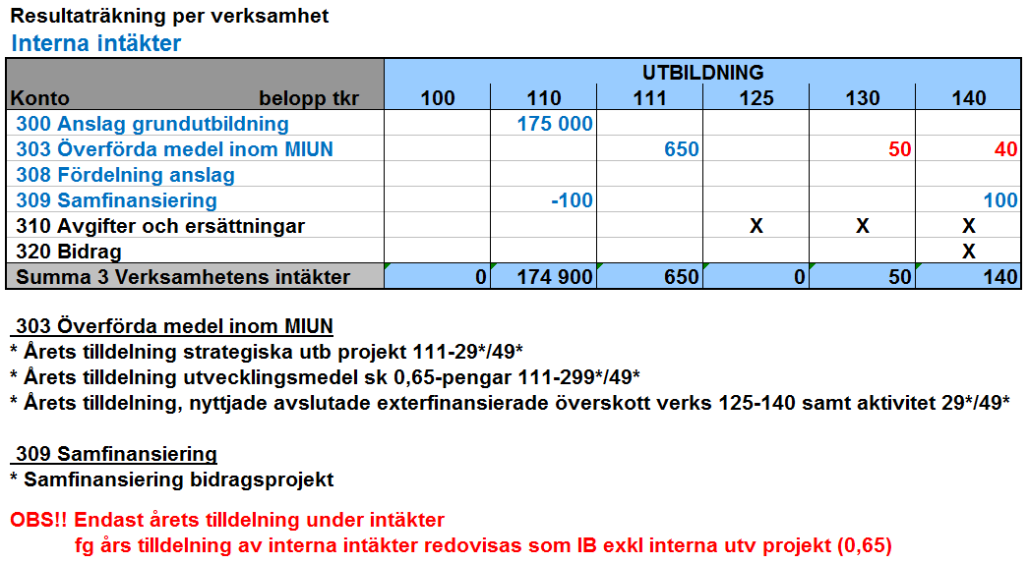
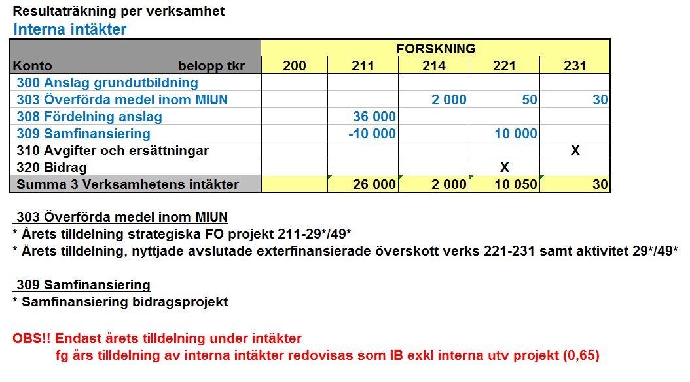
Avstämningslista slutlig budget/prognos Hypergene |  |  | Bilaga13
 |  |  | 2019-09-05
 | X | Avstämningsmoment | kommentar
 |  | Samtliga uppgifter klarmarkerade och godkända
 |  | Inga intäkter/kostnader kvar på verksamhet 810/900 inom aktuellt org (endast XXXX99)
 |  | Inga intäkter/kostnader "verksamhet saknas" inom aktuellt org
 |  | Inga intäkter/kostnader "aktivitet saknas" inom aktuellt org
 |  | Endast Avgiftsintäkter verksamhet 125,130,231
 |  | Bidragsintäkter verksamhet 221 - i undantagsfall avgifter | i undantagsfall även avgifter t ex konferens där bidrag också ingår
 |  | Avgifts- och bidragsintäkter 140
 |  | Konto 9387 - Årets Överförda medel verksamhet 125,130,231 avser nyttjande avslutade överskott aktuell verks. Årets tilldeln
 |  | Konto 9387 - överförda medel verksamhet 111,214 avser årets tilldelning interna projekt
 |  | Konto 9389 - Överförda medel , verks 111 avser årets tilldelning utv. Medel sk. 0,65 medel
 |  | Samfinansiering endast verksamhet 140 (bidrag) samt 221 (bidrag)
 |  | Avdelningens Samfinansiering Utb. Anslag 110 till 140, | i vissa fall kan samfinansiering komma från rektor (utb/fo)
 |  | Avdelningens Samfinansiering Fo anslag 211 till 221 | i vissa fall kan samfinansiering komma från rektor (utb/fo)
 |  | S:aTransfereringar i kkl 7=0 d v s netto erhållna bidrag - lämnade bidrag ska vara noll (0) | (Erhållna bidrag periodiseras till det år bidrag lämnas)
 |  | Konto 9308*/9408*-konton för samfinansiering nettade inom aktuell nivå samt inom utb verksamhet 1* | Ingen samfinansiering mellan GU o FO
 |  | Konto 9308*/9408*-konton för samfinansiering nettade inom aktuell nivå samt inom For verksamhet 2* | Ingen samfinansiering mellan GU o FO
 |  | Konto 9309*/9409*-konton för samfinansiering OH nettade inom aktuell nivå samt inom utbildningsverksamhet 1* | Ingen samfinansiering mellan GU o FO
 |  | Konto 9309*/9409*-konton för samfinansiering OH nettade inom aktuell nivå samt inom forskningsverksamhet 2* | Ingen samfinansiering mellan GU o FO
 |  | Konto 9307 motsvarar årets tilldelning FO anslag per fak
 |  | Konto 93071/94071 omfördelnking fo anslag inom fak resp avd o nettade inom fakultet resp avd
 |  | GU anslag (HST/HPR) konto 9302/9303 -max årets takbelopp
 |  | Konto 3024 - årets kval anslag GU
 |  | Kommentarer resultatpåverkan per verksamhet på summeringsnivå (tot avdelning XXXX*, tot fakultet osv) | enligt fastställd modell
 |  | ev IB 99991 internfinansierade anslagsprojekt verks 111,211,214 ( fg års ej nyttjade tilldelning) | IB motsvarar fg års tilldelning
 |  | ev IB 99991 interna projekt - verks 125-140,221-231 endast nyttjande avslutade överskott (fg års ej nyttade tilldelning) | IB motsvarar fg års tilldelning

 |  | Stäm av att budgetkonton inte använts vid kontoinmatning för de I o K som bugeteras på direkt på aktuellt konto

 |  | Total lokalkostnad per avdelning enligt aktuellt budget-/prognos-värde CAMP
 |  | Summa "OH fördelning univ gem stödverksamhet" - aktuellt budgetvärde (fakultetsnivå)

 |  | Budget/Prognos HST, HPR per utb område samt per fakultet redovisat enligt tidplan

 | EXEMPEL

